Instrucciones
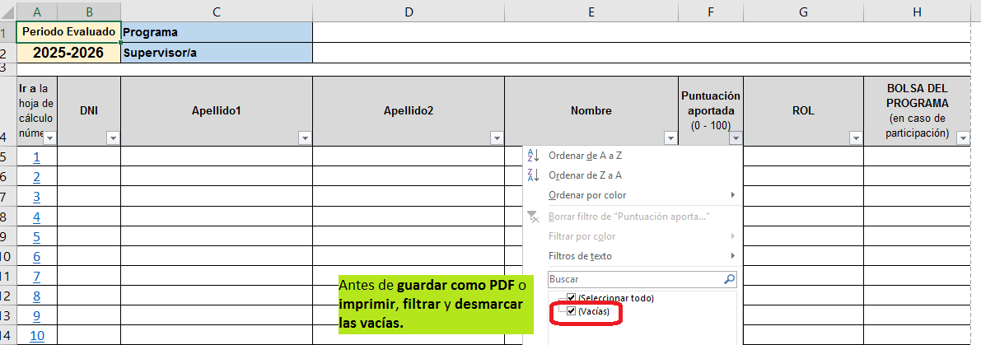
Herramienta
OBJETIVOS
1º
 Rellenar solo las celdas sombreadas en color GRIS. Las celdas aparecerán resaltadas en ROJO si no se cumple lo marcado en el "Reglamento de la ED".
Herramienta
OBJETIVOS
1º
 Rellenar solo las celdas sombreadas en color GRIS. Las celdas aparecerán resaltadas en ROJO si no se cumple lo marcado en el "Reglamento de la ED".
Hoja: SUPERVISOR/A
Hoja: SUPERVISOR/A INTERMEDIO

Rellenar datos
Supervisor/a

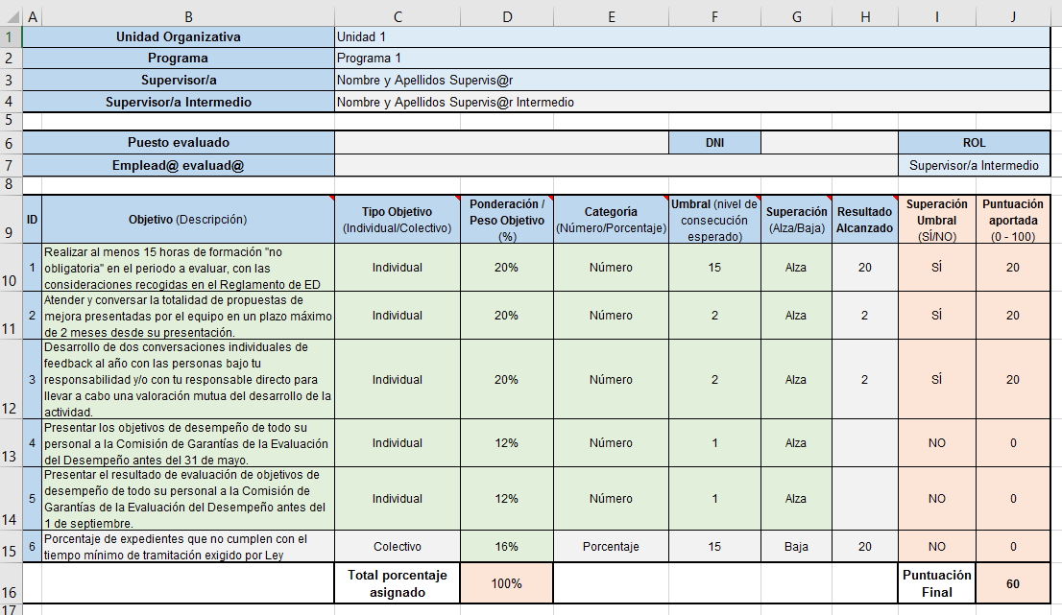
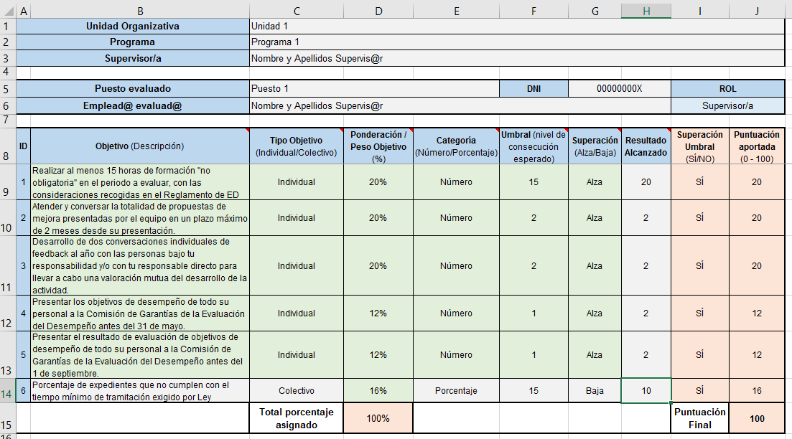

Rellenar datos
Supervisor/a Intermedio

Los supervisores y los supervisores intermedios tienen 5 objetivos ya fijados
(página 23 del "Reglamento de la ED")
Por lo tanto, únicamente queda un objetivo por incorporar, que representa el 16 %.
Rellenar valores numéricos
Los supervisores y los supervisores intermedios tienen 5 objetivos ya fijados
(página 23 del "Reglamento de la ED")
Por lo tanto, únicamente queda un objetivo por incorporar, que representa el 16 %.
Rellenar valores numéricos

Nota: Valor de la Ponderación / Peso Objetivo (%): | Nota: Valor de la Ponderación / Peso Objetivo (%):
 El rango de los objetivos está entre 10 y 40. |  El rango de los objetivos está entre 10 y 40.
  Total porcentaje = 100% |   Total porcentaje = 100%

Herramienta
OBJETIVOS
1º
 Rellenar solo las celdas sombreadas en color GRIS. Las celdas aparecerán resaltadas en ROJO si no se cumple lo marcado en el "Reglamento de la ED".
Herramienta
OBJETIVOS
1º
Esta hoja de cálculo se actualiza y genera automáticamente.
Resumen de todos los empleados del programa.
Hoja: COLABORADOR/A
Hoja: RESULTADOS_OBJETIVOS

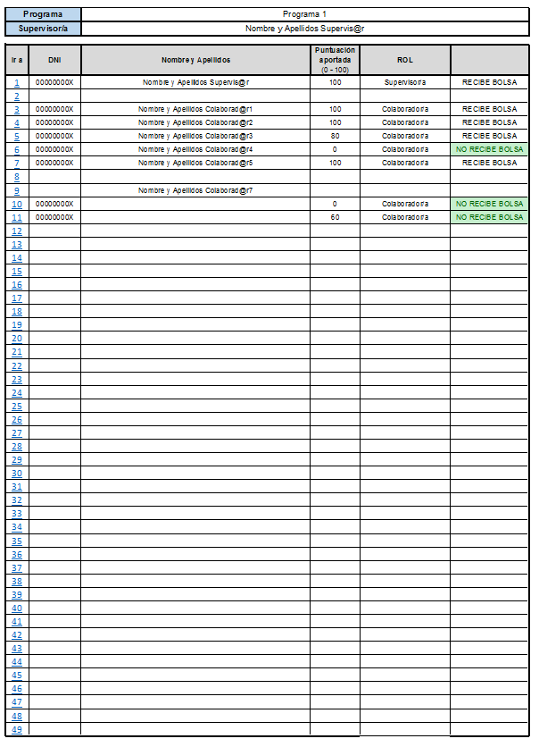
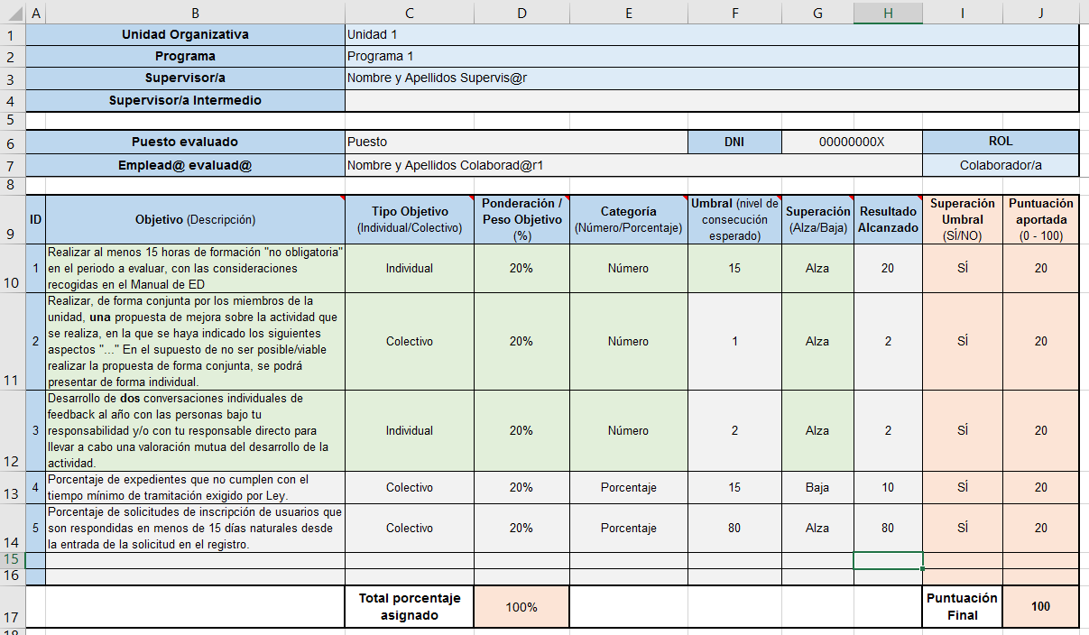

Ejemplo: NO existe Supervisor Intermedio
Rellenar solo Supervisor/a Intermedio (si hubiera) y datos del Empleado.

Ejemplo: Datos NO rellenados

Ejemplo: Tiene Nombre, pero falta DNI, por ello no tiene puntuación

Ejemplo: Tiene DNI, pero le falta Nombre. En este caso, sí se muestra su puntuación.

Los colaboradores tienen 3 objetivos ya fijados (página 22 del "Reglamento de la ED")
Por lo tanto, pueden añadir hasta 4 objetivos más, cuyo valor mínimo es 10%, y la suma de los 4 sería igual a 40%.
Rellenar con valores numéricos

Nos lleva a esa hoja de cálculo.
Este listado se muestra según el orden de las hojas de cálculo.
Nota: Valor de la Ponderación / Peso Objetivo (%):
 El rango de los objetivos está entre 10 y 40.
  Total porcentaje = 100%

¿QUÉ SON LAS BOLSAS?
No todos los empleados tienen el mismo tiempo de prestación de servicios ni la misma jornada laboral durante el año, lo que naturalmente genera diferencias en el cálculo de las cuantías individuales. Para evitar que el importe no asignado quede sin distribuir, se crean las bolsas como fondo común que permite reaprovechar ese excedente. Por ejemplo, un empleado que ha trabajado todo el año a jornada completa tendrá un coeficiente único igual a 1, lo que significa que no genera excedente: se le asigna la cuantía completa que le corresponde. En cambio, si otro empleado ha trabajado solo seis meses o ha tenido una jornada reducida, su coeficiente será menor que 1, y el importe no asignado por esa diferencia se redistribuye a través de las bolsas.
Este excedente puede surgir por varias razones:
Finalización de contrato/nombramiento
Jubilación Total o Parcial
Reducción voluntaria de jornada
Situaciones administrativas que afectan el cómputo, entre otras.
Dependiendo del tipo de situación, ese importe no asignado se redistribuye en una de dos vías:
Bolsa general del Ayuntamiento
Bolsa del programa
Bolsa general del Ayuntamiento
La bolsa general recoge el importe no asignado a empleados que no han mantenido una relación laboral completa con el Ayuntamiento durante el año.
Esto incluye:
Finalización de contrato/nombramiento
Jubilación total
Jornada parcial que nace de la relación contractual.
Bolsa del programa
Estas situaciones incluyen:
Suspensión de empleo y sueldo por expediente disciplinario
Días sin sueldo/Permisos por asuntos propios
Tiempo como reservista
Jubilación Parcial
En estos casos, el importe no asignado no se transfiere a la bolsa general, sino que se redistribuye entre los compañeros del mismo programa, aumentando su cuantía individual.
Situaciones exentas que mantienen coeficiente 1 y no generan excedente para el reparto en bolsa
Reducción de jornada por conciliación familiar
Reducción de jornada por violencia de género
Incapacidad temporal con pago directo por el INSS, siempre que haya reincorporación efectiva al puesto de trabajo
Estas situaciones se consideran computables a todos los efectos dentro del programa, y no afectan ni al cálculo del coeficiente ni al reparto de las bolsas.
Hoja: RESULTADOS_OBJETIVOS
 |  | Antes de guardar como PDF o imprimir, filtrar y desmarcar las vacías.

